Sheet2
 |  | Laboratoriniai baldai Fizikos fakulteto didaktikos kambariui VU37523

 |  |  | TECHNINĖS SPECIFIKACIJOS IR TIEKĖJO PASIŪLYMAS |  |  |  | Priedas Nr. 1
 |  |  | 2 pirkimo dalis
 |  | I INFORMACIJA APIE TIEKĖJĄ
 |  | Tiekėjo (ūkio subjektų grupės) pavadinimas, adresas, kodas: |  | UAB ISKU Baldai, P. Lukšio g. 21, LT-09132 Vilnius, Įmonės kodas 211545790
 |  | Nurodomi tiekėjo valdymo organo nariai ar kiti asmenys, turintys teisę atstovauti tiekėjui ar jį kontroliuoti, jo vardu priimti sprendimą, sudaryti sandorį (jei tokių yra). Jeigu nėra - pildoma "nėra". |  | nėra
 |  | Už pasiūlymą atsakingo asmens vardas, pavardė, pareigos |  | Komercijos direktorius
 |  | Telefono numeris, el. pašto adresas
 |  | Konfidencialios informacijos turinys, apimtis |  | nėra
 |  | Pasiūlymas galioja (ne trumpiau kaip 90 dienų) |  | Pasiūlymas galioja 90 dienų nuo pasiūlymo pateikimo termino pabaigos.

1. APLINKOS APSAUGOS REIKALAVIMAI:
Nustatyti vadovaujantis LR aplinkos ministro 2011-06-28 d. įsakymo Nr. D1-508, 4.1. punkto nuostatomis:
1. Ne mažiau kaip 80 proc. balduose naudojamos medienos, medienos medžiagų ir gaminių turi būti iš miškų, sertifikuotų naudojant FSC ar PEFC miškų sertifikavimo sistemas arba lygiavertes sertifikavimo sistemas;
2. visos plastikinės dalys, kurių masė ≥ 50 g, turi būti paženklintos kaip tinkamos perdirbti pagal LST EN ISO 11469 „Bendrasis plastikinių gaminių identifikavimas ir ženklinimas“ (toliau – LST EN ISO 11469) ar lygiavertį standartą;
3. jei baldo kamšalo sudėtyje naudojamos sintetinės poliesterio medžiagos, jų sudėtyje turi būti dalis perdirbtų medžiagų;
4. paviršiams dengti naudojamuose produktuose:
 | 4.1. neturi būti pavojingų cheminių medžiagų, klasifikuojamų priskiriant bet kurią iš nurodytų pavojingumo frazę pagal Reglamentą (EB) Nr. 1272/2008: kancerogeninės (H350, H350i, H351), sukeliančios paveldimus genetinius defektus (H340, H341), toksiškos reprodukcijai (H360D, H360F, 361f, 361d), pavojingos vandens aplinkai (H400, H410, H411), toksiškos ar labai toksiškos (H300, H301, H310, H311, H330, H331), kenkia organams (H370), veikdamos ilgą laiką pakenkia kai kuriems organams (H372);
 | 4.2. neturi būti daugiau kaip 5 % masės lakiųjų organinių junginių (LOJ);
 | 4.3. neturi būti chromo (VI) junginių;
 | 4.4. formaldehido išmetamieji teršalai neturi viršyti 0,05 ppm;
Sutarties vykdymo metu, esant Pirkėjo reikalavimui, Pardavėjas ne vėliau kaip per 3 darbo dienas nuo prašymo išsiuntimo dienos turi pateikti atitiktį visiems šiems reikalavimams įrodančius dokumentus, kurie gali būti: gamintojo ir (ar) tiekėjo techniniai dokumentai, gamintojo ir (ar) importuotojo, ir (ar) tiekėjo rašytinis patvirtinimas, saugos duomenų lapas, gamintojo bandymų ataskaita, protokolas, gamintojo ir (ar) tiekėjo deklaracija (pateikiant objektyvius įrodymus), įrangos aprašymas, instrukcija ar skaičiavimai, pripažintos įstaigos arba paskelbtosios (notifikuotos) institucijos atlikto bandymo protokolas, priemonių ir (ar) produktų, kurie bus naudojami atlikti paslaugą ar darbą, sąrašas ir dokumentai, įrodantys, kad priemonės ir (ar) produktai atitinka nustatytus reikalavimus, arba kiti lygiaverčiai įrodymai.
5. Pakuotės: turi būti laikytinos perdirbamosiomis pakuotėmis pagal Lietuvos Respublikos mokesčio už aplinkos teršimą įstatymo nuostatas. Atitiktį reikalavimams įrodantys dokumentai: gamintojo ir (ar) importuotojo raštiškas patvirtinimas apie pakuotės atitiktį arba kiti lygiaverčiai įrodymai, kurie teikiami sutarties vykdymo metu, esant Pirkėjo reikalavimui, ne vėliau kaip per 3 darbo dienas nuo prašymo išsiuntimo dienos.
2. Kiti reikalavimai pasiūlymams:
2.1. Kartu su pasiūlymu privaloma pateikti patikimus, atitiktį techninėje specifikacijoje nustatytiems reikalavimams patvirtinančius dokumentus:
2.1.1. gamintojo brošiūras arba gamintojo katalogą arba gamintojo deklaraciją apie jų gaminamų baldų atitiktį nustatytiems reikalavimams arba nuorodą į gamintojo tinklalapį, kuriame tokia informacija atsispindi. Jei gamintojo informacija nepagrindžia atitikties visiems nustatytiems reikalavimams, turi būti pateikiama papildoma gamintojo deklaracija apie siūlomų produktų atitiktį nustatytiems reikalavimams;
2.1.2. atitiktį techninėje specifikacijoje nurodytiems standartams įrodančius dokumentus - nepriklausomos įstaigos išduotus sertifikatus, įrodančius siūlomų baldų ar medžiagų (iš kurių jie gaminami) atitiktį nurodytiems standartams;
2.3. Nurodytos nuotraukos atsipindi privalomus reikalavimus baldų dizainui. Jei egzistuoja neatitiktis tarp nuotraukų ir tekstu parašytų reikalavimų, taikomas prioritetas tekstu parašytiems reikalavimams.
2.4. Techninėje specifiakcijoje nurodyti reikalavimai yra minimalūs, kiekviena prekė turi atitikti minimalius kokybės ir techninius reikalavimus arba juos viršyti (tai netaikoma matmenims, kurie gali būti keičiami tik paklaidos ribose, jei tokia nustatyta). Techninėje specifikacijoje nurodyti konkretūs modeliai, tipai, sistemos, sertifikatai ir kt. gali būti pakeisti lygiaverčiais, bet tiekėjai turi pateikti lygiavertiškumą įrodančius dokumentus.
3. Prekių pristatymo ir montavimo reikalavimai bei garantija:
3.1. Prekių montavimo kaštai turi būti įtraukti į prekių pasiūlymo kainą.
3.2. Tiekėjas turi pristatyti prekes, supakuotas gamintojo arba kitoje aplinkos apsaugos ir saugumo standartus atitinkančioje pakuotėje.
3.3. Prekės turi būti pristatytos ir sumontuotos adresu VU Fizikos fakultetas, Saulėtekio al. 9, III rūmai, LT-10222 Vilnius, Lietuva.
3.4. Baldų tinkamumo naudoti ir garantinis laikotarpis turi būti ne mažiau kaip 5 metai, skaičiuojamas nuo šalių baldo priėmimo-perdavimo akto pasirašymo dienos.

 |  | 1 lentelė:
Nr. | Baldo kodas | Pavadinimas | Reikalavimas | Kiekis vnt. | Privaloma išsamiai aprašyti siūlomą parametrą. Pasiūlymai, kuriuose bus įrašyta „Taip/Ne“ arba „Atitinka“ bus atmesti kaip neatitinkantys reikalavimų. Pildo tiekėjas | Siūlomos prekės gamintojas, modelis Pildo tiekėjas | Pateikiami patikimi dokumentai, įrodantys siūlomos prekės atitiktį reikalavimams (nurodyti pasiūlymo dokumento pavadinimą arba nuorodą į gamintojo tinklalapį) Pildo tiekėjas | 1 vnt. įkainis, EUR be PVM Pildo tiekėjas | Viso kiekio suma, EUR be PVM (E ir I sulpelių sandauga)
2 pirkimo dalis. Korpusiniai baldai:
1 | SP1 | 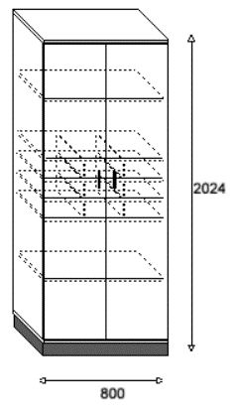 Spinta | Spinta varstomomis durimis. Matmenys 800 x 426 x 2020 mm ± 20 mm. Fasadas ir karkasas iš LMDP plokštės. Rankenėlės - metalinės, dažytos milteliniu būdu, bei lakuota. | 5 | Spinta varstomomis durimis. Matmenys 800 x 426 x 2020 mm. Fasadas ir karkasas iš LMDP plokštės. Rankenėlės - metalinės, dažytos milteliniu būdu, bei lakuota. | ISKU Tendo Door cabinet | https://isku.com/en/product/tendodoor-cabinet/?radius=25 | 1,072.02 | 5,360.10
2 | SP2 | 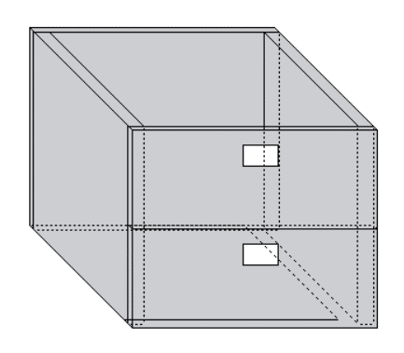 Stalčiukai spintai SP1 | Judinamas stalčius, kuris dedasi į spintos lentynų ertmę. Matmenys: 230 x 315 x 390 mm ± 20 mm. Gaminamas iš LMDP. Stalčiai komplektuojami į spintas, smulkiems daiktams susidėti. | 4 | Judinamas stalčius, kuris dedasi į spintos lentynų ertmę. Matmenys: 230 x 315 x 390 mm. Gaminamas iš LMDP. Stalčiai komplektuojami į spintas, smulkiems daiktams susidėti. | ISKU Tendo movable set of drawers | https://isku.com/en/product/tendodoor-cabinet/?radius=25 | 309.27 | 1,237.08
3 | SP3 | 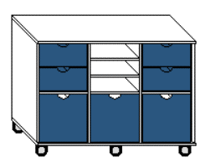 Spinta | Matmenys: 1200 x 430 x 870 mm ± 20 mm. 5 pusiau minkšti ratukai, tinkantys tiek kietai tiek minkštai dangai, pilkos spalvos. Durelės gaminamos iš dažytos MDF plokštė ≥ 25 mm. Korpusas - LMDP. Spintelė susskirsyta į 6 lygias dalis. Viršutinės dvi šoninės ertmės turi stalčiukus, kurių fasadinė dalis gaminama iš dažytos MDF plokštės, o korpusas iš LMDP plokštės. Vidurinė dalis atviros lentynos. Apatinės 3 ertmės su varstomomis durelėmis. | 3 | Matmenys: 1200 x 430 x 870 mm. 5 pusiau minkšti ratukai, tinkantys tiek kietai, tiek minkštai dangai, pilkos spalvos. Durelės gaminamos iš dažytos MDF plokštė 25 mm. Korpusas - LMDP. Spintelė suskirstyta į 6 lygias dalis. Viršutinės dvi šoninės ertmės turi stalčiukus, kurių fasadinė dalis gaminama iš dažytos MDF plokštės, o korpusas iš LMDP plokštės. Vidurinė dalis atviros lentynos. Apatinės 3 ertmės su varstomomis durelėmis. | ISKU Tendo Oppi Storage unit | https://isku.com/en/product/tendo-oppistorage-unit/?radius=25 | 1,253.41 | 3,760.23
4 | LN1 | 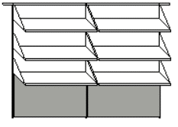 Lentynos | 6 kabinamos lentynos ir dvi medžiaga aptrauktos skelbimų lentos. Tvirtinamos prie sienos Matmenys: 1250 x 1850 mm ± 20 mm. Juostelė: milteliniu būdu dažytas plienas. Lentynos - LMDP storis 18 mm ± 2 mm. Vienos lentynos matmenys 400 x 800 x 10 mm ± 20 mm. Skelbimų lenta aptraukta audiniu. Audinys 100% vilna, atsparumas trinčiai ne mažiau kaip 70 000 ciklų pagal mertindale skalę (ISO 12947-2). | 1 | 6 kabinamos lentynos ir dvi medžiaga aptrauktos skelbimų lentos. Tvirtinamos prie sienos. Matmenys: 1250 x 1850 mm. Juostelė: milteliniu būdu dažytas plienas. Lentynos - LMDP storis 18 mm. Vienos lentynos matmenys 400 x 800 x 10 mm. Skelbimų lentą aptraukta audiniu. Audinys 100% vilna, atsparumas trinčiai 90 000 ciklų pagal martindale skalę (ISO 12947-2) | ISKU Lentyna LN1 | Pateikiama gamintojo deklaracija dėl atitikties reikalavimams, dokumento pavadinimas: "ISKU gamintojo deklaracija" Atsparumą trinčiai patvirtinti pateikiamas dokumentas: "Gabriel Gaja Classic EN ISO 12947-2" | 328.01 | 328.01
5 | LN2 | Lentynos | 9 kabinamos lentynos ir 3 medžiaga aptrauktos skelbimų lentos. Tvirtinamos prie sienos. Matmenys: 1250 x 2500 mm ± 20 mm. Juostelė: milteliniu būdu dažytas plienas. Lentynos - LMDP storis 18 mm ± 2 mm. Vienos lentynos matmenys 400 x 800 x 10 mm ± 20 mm. Skelbimų lenta aptraukta audiniu. Audinys 100% vilna, atsparumas trinčiai ne mažiau kaip 70 000 ciklų pagal mertindale skalę (ISO 12947-2). | 1 | 9 kabinamos lentynos ir 3 medžiaga aptrauktos skelbimų lentos. Tvirtinamos prie sienos. Matmenys: 1250 x 2500 mm. Juostelė: miltelinių būdy dažytas plienas. Lentynos - LMDP 18 mm. Vienos lentynos matmenys 400 x 800 x 10 mm. Skelbimų lenta aptraukta audiniu. Audinys 100% vilna, atsparumas trinčiai 90 000 ciklų pagal martindale skalę (ISO 12947-2) | ISKU Lentyna LN2 | Pateikiama gamintojo deklaracija dėl atitikties reikalavimams, dokumento pavadinimas: "ISKU gamintojo deklaracija" Atsparumą trinčiai patvirtinti pateikiamas dokumentas: "Gabriel Gaja Classic EN ISO 12947-2" | 492.02 | 492.02
6 | SP4 | 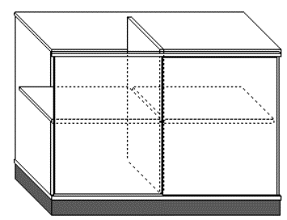 Spinta | Matmenys: 1200 x 430 x 870 mm ± 20 mm. LMPD ≥ 25 mm ± 2 plokštė. Fasadas LMDP. Slankiojančios durelės. 2 lentynos viduje. Spintelės plintusas - tamsiai pilka spalva. | 2 | Matmenys: 1200 x 430 x 870 mm. LMDP 25 mm plokštė. Fasadas LMDP. Slankiojančios durelės. 2 lentynos viduje. Spintelės plintusas - tamsiai pilka spalva. | ISKU Tendo Sliding door cabinet | https://isku.com/en/product/tendosliding-door-cabinet/?radius=25 | 805.50 | 1,611.00
7 | V1 | 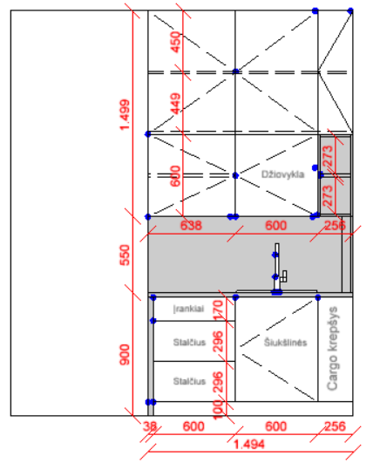 Virtuvės baldai | Medžiagiškumas: Stalviršis, šonas apatinių spintelių - HPL plokštės. Sienutės - HPL plokštės. Spintelės korpusas ir cokolis LMDP. Atviros lentynos - LMDP. Furnitūra - švelniai užsidarantys lankstai ir bėgeliai, viršutiniai fasadai nuo paspaudimo. Matmenys: 2949 x 1494 x 600 mm ± 20 mm. stalčiai: 170 x 600 mm (įrankiams), 296 x 600, 296 x 600, Šiukšlinės spintelė 900 x 600 mm, Cargo krepšys 900 x 256 mm, spintelės: 256 x 899 mm, 899 x 1238 mm, 600 x 1238 (džiovykla 600 x 600 mm) Komplektuojama su nerūdijančio plieno praustuvu, sifonu ir maišytuvu. Praustuvui ir maišytuvui taikoma ne mažiau kaip 3 metų garantija. | 1 | Medžiagiškumas: Stalviršis, šonas apatinių spintelių - HPL plokštės. Sienutės HPL plokštės. Spintelės korpusas ir cokolis LMDP. Atviros lentynos LMDP. Furnitūra - švelniai užsidarantys lankstai ir bėgeliai, viršutiniai fasadai nuo paspaudimo. Matmenys: 2949 x 1494 x 600 mm. Stalčiai: 170 x 600 mm (įrankiams), 296 x 600, 296 x 600 mm. Šiukšlinės spintelė 900 x 600 mm. Cargo krepšys 900 x 256 mm, spintelės: 256 x 899 mm, 899 x 1238 mm, 600 x 1238 (džiovykla 600 x 600 mm). Komplektuojama su nerūdijančio plieno praustuvu, sifonu ir maišytuvu. Praustuvui ir maišytuvui taikoma 3 metų garantija. | ISKU Virtuvės baldai V1 | Pateikiama gamintojo deklaracija dėl atitikties reikalavimams, dokumento pavadinimas: "ISKU gamintojo deklaracija" | 8,500.00 | 8,500.00
 |  |  |  |  |  |  | Pasiūlymo kaina, EUR be PVM: |  | 21,288.44
 |  |  |  |  | PVM tarifas % (įrašo tiekėjas, pvz.: 21): | 21 | PVM suma: |  | 4,470.57
 |  |  |  |  |  |  | Pasiūlymo kaina, EUR su PVM: |  | 25,759.01

*kainos turi būti nurodytos ne daugiau kaip dviejų skaičių po kablelio tikslumu.
**kai tiekėjų statusas pagal PVM mokėjimą yra nevienodas, vadovaujamasi VPT išaiškinimu: https://klausk.vpt.lt/hc/lt/articles/115005730785-Kaip-vertinti-pasi%C5%ABlymus-kai-tiek%C4%97j%C5%B3-statusas-pagal-PVM-mok%C4%97jim%C4%85-yra-nevienodas-
***kai tiekėjas netaiko PVM, turi nurodyti netaikymo priežastis: ___________________________________________________________________ _________________________________________________________________________________________________ .

 |  | III INFORMACIJA APIE RĖMIMĄSI KITŲ ŪKIO SUBJEKTŲ PAJĖGUMAIS
Tiekėjas kartu su Pasiūlymu privalo išviešinti ūkio subjektus, kurių pajėgumais remiasi, siekdamas atitikti Pirkimo dokumentuose nustatytus kvalifikacijos reikalavimus. Informacija apie ūkio subjektus, kuriais Tiekėjas remsis, siekdamas atitikti kvalifikacijos reikalavimus (lentelė nepildoma, jeigu nebus pasitelkiami):
Eil. Nr. | Ūkio subjekto, kurio pajėgumais remiamasi, pavadinimas, juridinio asmens kodas /vardas, pavardė ir individualios veiklos pažymos numeris (jeigu fizinis asmuo) |  | Kvalifikacijos reikalavimų, kuriems atitikti bus naudojami ūkio subjekto pajėgumai, pavadinimas (nurodyti keliamo reikalavimo punktą/-us ir aprašymą/-us iš Spec. sąlygų 2.1. punkto 1 lentelės) | Ūkio subjekto numatomų atlikti darbų / numatomų suteikti paslaugų / patiekti prekių aprašymas
1
2
3
*Kartu su pasiūlymu turi būti pateikti ūkio subjektų, kurių pajėgumais tiekėjas remiasi, užpildyti EBVPD ir jų užpildyti ir pasirašyti sutikimai būti tiekėjo subtiekėjais pagal lentelėje nurodytą darbų/paslaugų/prekių apimtį visą sutarties vykdymo laikotarpį, tiekėjo laimėjimo atveju.

 | IV INFORMACIJA APIE KVAZISUBTIEKĖJUS
Kvazisubtiekėjai (ketinami įdarbinti specialistai), kurių pajėgumais bus remiamasi Sutarties vykdymo metu (lentelė nepildoma, jeigu nebus pasitelkiami):
Eil. Nr.
1
2
3
*Kartu su pasiūlymu pateikiami Kvazisubtiekėjų (specialistų) užpildyti ir pasirašyti sutikimai būti tiekėjo kvazisubtiekėjais pagal lentelėje nurodytą darbų/paslaugų/prekių apimtį visą sutarties vykdymo laikotarpį, tiekėjo laimėjimo atveju.
...

